Temuan Baru
No | Note | Finding | Fixing | Remark | Status
1 | Saat Status Request berubah, User masih bisa melakukan submit | 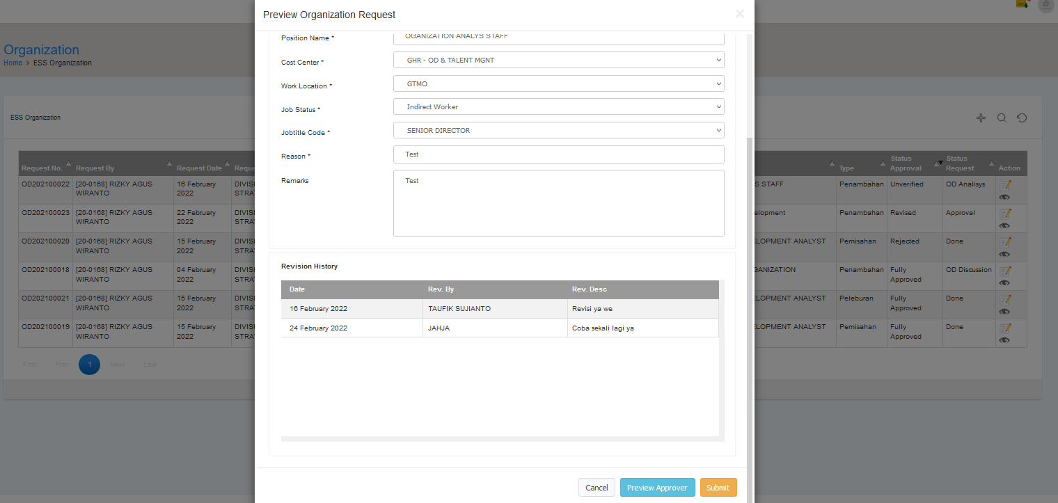

2 | 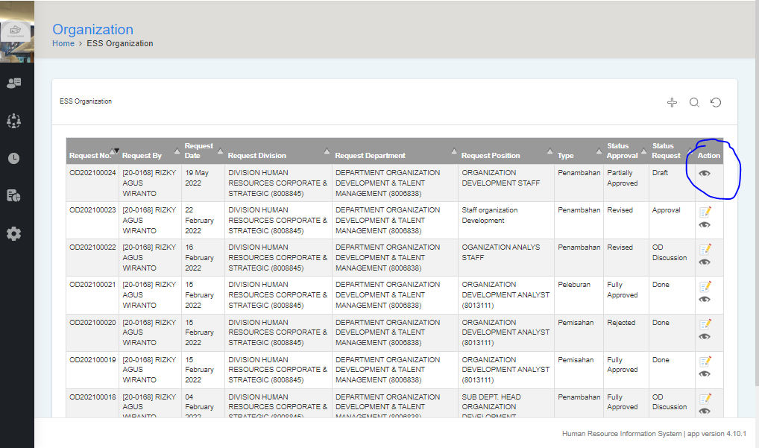 Simbol chat, hilang saat "Status Request" di ganti menjadi "Draft" |  |  |  | Done

3 | Tipe Peleburan, menu pengisian masih belum merefleksikan tipe peleburan, Dimana terdapat 2 / lebih kotak organisasi yang di gabungkan menjadi 1 kotak. | 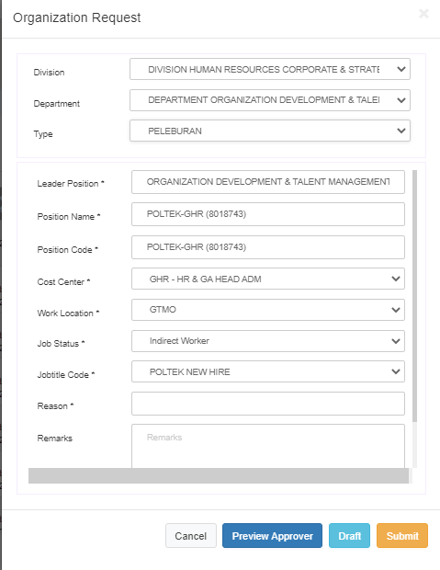

4 | Keterangan waiting for approval belum dimunculkan (dalam versi trial) |  |  |  | Done

